Seguimiento FA
 | Indice |  | MO | IPIM | GO | USD
 | 3.1 Camión Phoenix |  | 56% | 30% | 14%
 | 3.2 Lab. Phoenix |  | 62% | 28% | 10%
 | 3.4. Scio de Monitoreo con cupon 1500 psi |  |  | 15% |  | 85%
 |  | 3.5 Scio de Telemetría |  | 22% |  | 78%
 | 2.1 Lab 24 x 7 |  | 71% | 16% | 13% | 0%
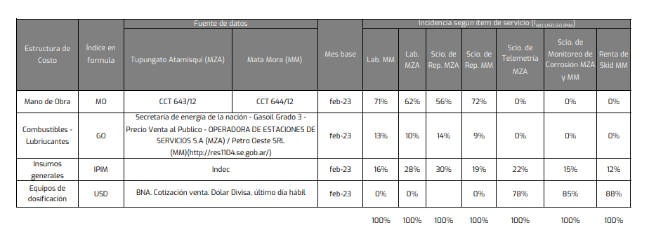
 | 2.2 Servicio de Reposición |  | 72% | 19% | 9% | 0%
 | 2.3 Servicio de equipos solares |  |  | 12.0% |  | 88.0%
 | 2.4 Servicio de equipos dosificadores electricos |  |  | 12.0% |  | 88.0%
 | 2.5 Servicio de Monitoreo de Corrosión con Cupones hasta 3600 psi |  |  | 15.0% |  | 85.0%
 | 2.6 Servicio de Telemetería |  |  | 22.0% |  | 78.0%
 | 2.7 Alquiler de trailer vestidor/oficina |  |  | 100.0%
 | Fecha | Periodo Certificado | MO Lujan (n) | MO NQN (n) | IPIM (n-2) | GO (n-1) NQN | GO (n-1) Mza | USD Divisa (último día hábil del mes n-1) | 3.1 Camión Phoenix | 3.2 Lab. Phoenix | Scio de Monitoreo de Corrosión con cupones hasta 1500 psi | Scio de Telemetría | 2.1 Lab 24 x 7 | 2.2 Servicio de Reposición | 2.3 Servicio de equipos solares | 2.4 Servicio de equipos dosificadores electricos | 2.5 Servicio de Monitoreo de Corrosión con Cupones hasta 3600 psi | 2.6 Servicio de Telemetería | 2.7 Alquiler de trailer vestidor/oficina
Base | Mar-23 |  | 651,685 | 743,227 | 2000 | 263 | 261 | 197.15 | 1.00 | 1.00 | 1.00 | 1.00 |  | 1.00 | 1 | 1 | 1 | 1
 | Sep-23 |  | 983,484 |  | 2767.1 |  | 374.7 | 350 | 1.46 | 1.47 | 1.72 | 1.69
 | Oct-23 |  | 1,093,523 |  | 3284.9 |  | 374.7 | 349.95 | 1.63 | 1.64 | 1.76 | 1.75
 | Nov-23 |  | 1,225,931 | 1,381,079 | 3587.5 | 381 | 386 | 350 | 1.7989 | 1.82 | 1.78 | 1.78 |  | 1.81 | 1.78 | 1.78 | 1.78 | 1.78 | 1.00
 | Dec-23 |  | 1,326,241 | 1,487,825 | 3858.7 | 466 | 472 | 360.5 | 1.9720 | 1.98 | 1.84 | 1.85 |  | 1.97 | 1.84 | 1.84 | 1.84 | 1.85 | 1.08
 | Jan-24 |  | 1,647,725 | 1,857,824 | 4287.0 | 769 | 769 | 808.45 | 2.4720 | 2.46 | 3.81 | 3.67 | 1.2789 | 2.47 | 3.87 | 3.87 | 3.81 | 3.67 | 1.19
 | Feb-24 |  | 1,949,800 | 2,179,282 | 6603.4 | 969 | 969 | 826.4 | 3.1865 | 3.15 | 4.06 | 4.00 | 1.5841 | 3.07 | 4.09 | 4.09 | 4.06 | 4.00 | 1.84
 | Mar-24 |  | 2,007,120 | 2,240,280 | 7788.9 | 1020 | 1031 | 842.2 | 3.4469 | 3.40 | 4.22 | 4.19 | 1.6766 | 3.26 | 4.23 | 4.23 | 4.22 | 4.19 | 2.17
 | Apr-24 | mar-abr | 2,736,122 | 3,106,035 | 8579.9 | 1097 | 1109 | 858 | 4.2339 | 4.23 | 4.34 | 4.34 | 2.1440 | 4.20 | 4.34 | 4.34 | 4.34 | 4.34 | 2.39
 | May-24 | mar-abr | 2,560,151 | 2,918,772 | 9044.9 | 1149 | 1161 | 876.5 | 4.1803 | 4.15 | 4.46 | 4.46 | 2.0884 | 4.08 | 4.46 | 4.46 | 4.46 | 4.46 | 2.52

IPIM
Fecha | IPIM NG | Indec
Jan-22 | 934.3
Feb-22 | 978.6
Mar-22 | 1040.5
Apr-22 | 1102.0
May-22 | 1158.9
Jun-22 | 1214.8
Jul-22 | 1300.8
Aug-22 | 1407.2
Sep-22 | 1494.4
Oct-22 | 1555.2
Nov-22 | 1653.1
Dec-22 | 1754.6
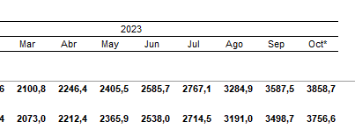
Jan-23 | 1868.3
Feb-23 | 1999.6
Mar-23 | 2100.8
Apr-23 | 2246.4
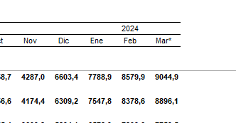
May-23 | 2405.5
Jun-23 | 2585.7
Jul-23 | 2767.1
Aug-23 | 3284.9
Sep-23 | 3587.5
Oct-23 | 3858.7
Nov-23 | 4287.0
Dec-23 | 6603.4
Jan-24 | 7788.9
Feb-24 | 8579.9
Mar-24 | 9044.9

